Su kien
Module/Screen | Điều kiện tiên quyết | Mô tả text case | Loại text case | Dữ liệu đầu vào | Kết quả mong đợi
Sự kiện | Người dùng click vào mục Sự kiện trên menu | Mở được trang Sự kiện | Black-box | Người dùng click vào mục "Sự kiện" trên menu | Mở được trang Sự kiện
Sự kiện | Người dùng click vào mục Sự kiện trên menu | Màn hình phải có chữ "SỰ KIỆN" ở giữa, in đậm, màu đen | Black-box | Mở được màn hình Sự kiện | Màn hình có chữ "SỰ KIỆN" ở giữa, in đậm, màu đen
Sự kiện | Người dùng click vào mục Sự kiện trên menu | Phải có một legend nằm dưới chữ "SỰ KIỆN", có tên là "Tìm kiếm" | Black-box | Mở được màn hình Sự kiện | Có một legend nằm dưới chữ "SỰ KIỆN", có tên là "Tìm kiếm"
Sự kiện | Người dùng click vào mục Sự kiện trên menu | Trong legend "Tìm kiếm" phải có trường Ngày, có dấu ":". Sau dấu ":", phải có 1 ô textbox, ngay bên cạnh ô textbox phải có một mục lịch tự động. | Black-box | Mở được màn hình Sự kiện | Trong legend "Tìm kiếm" có trường Ngày, có dấu ":". Sau dấu ":", có 1 ô textbox, ngay bên cạnh ô textbox có một mục lịch tự động.
Sự kiện | Người dùng click vào mục Sự kiện trên menu | Trong legend "Tìm kiếm", nằm cùng dòng với trường Ngày, ngay sau ô texbox của trường Ngày; phải có trường Tên sự kiện, có dấu ":". Sau dấu ":", phải có 1 ô textbox | Black-box | Mở được màn hình Sự kiện | Trong legend "Tìm kiếm", nằm cùng dòng với trường Ngày, ngay sau ô texbox của trường Ngày; phải có trường Tên sự kiện, có dấu ":". Sau dấu ":", phải có 1 ô textbox
Sự kiện | Người dùng click vào mục Sự kiện trên menu | Trong legend "Tìm kiếm", nằm cùng dòng với trường Tên sự kiện, ngay sau ô texbox của trường Tên sự kiện; phải có nút Tìm kiếm | Black-box | Mở được màn hình Sự kiện | Trong legend "Tìm kiếm", nằm cùng dòng với trường Tên sự kiện, ngay sau ô texbox của trường Tên sự kiện; có nút Tìm kiếm
Sự kiện | Người dùng click vào mục Sự kiện trên menu | Dưới legend phải có bảng gồm 2 cột: cột đầu tiên phải chứa hình ảnh sự kiện, cột thứ 2 phải chứa toàn bộ thông tin về sự kiện đó. | Black-box | Mở được màn hình Sự kiện | Dưới legend có bảng gồm 2 cột: cột đầu tiên chứa hình ảnh sự kiện, cột thứ 2 chứa toàn bộ thông tin về sự kiện đó.
Sự kiện | Người dùng click vào mục Sự kiện trên menu | Màn hình Sự kiện phải có nền màu vàng nhạt | Black-box | Mở được màn hình Sự kiện | Màn hình Sự kiện có nền màu vàng nhạt
Sự kiện | Người dùng click vào mục Sự kiện trên menu | Hiển thị danh sách sự kiện cần tìm kiếm | Black-box | 1. Mở được màn hình Sự kiện 2. Nhập đúng kiểu định dạng dữ liệu vào trường Ngày là datetime, dữ liệu nhập vào trùng với Ngày bắt đầu của sự kiện. 3. Không nhập dữ liệu vào trường Tên sự kiện 4. Click vào nút "Tìm kiếm" | Hiển thị danh sách sự kiện cần tìm kiếm
Sự kiện | Người dùng click vào mục Sự kiện trên menu | Hiển thị danh sách sự kiện cần tìm kiếm | Black-box | 1. Mở được màn hình Sự kiện 2. Không nhập dữ liệu vào trường Ngày 3. Nhập đúng kiểu định dạng dữ liệu vào trường Tên sự kiện là nvarchar(100). 4. Click vào nút "Tìm kiếm" | Hiển thị danh sách sự kiện cần tìm kiếm
Sự kiện | Người dùng click vào mục Sự kiện trên menu | Hiển thị danh sách sự kiện cần tìm kiếm | Black-box | 1. Mở được màn hình Sự kiện 2. Nhập đúng kiểu định dạng dữ liệu vào trường Ngày là datetime, dữ liệu nhập vào trùng với Ngày kết thúc của sự kiện. 3. Không nhập dữ liệu vào trường Tên sự kiện 4. Click vào nút "Tìm kiếm" | Hiển thị danh sách sự kiện cần tìm kiếm
Sự kiện | Người dùng click vào mục Sự kiện trên menu | Hiển thị danh sách sự kiện cần tìm kiếm | Black-box | 1. Mở được màn hình Sự kiện 2. Chọn mục lịch tự động với ngày được chọn trùng với Ngày bắt đầu của sự kiện. 3. Không nhập dữ liệu vào trường Tên sự kiện 4. Click vào nút "Tìm kiếm" | Hiển thị danh sách sự kiện cần tìm kiếm
Sự kiện | Người dùng click vào mục Sự kiện trên menu | Hiển thị danh sách sự kiện cần tìm kiếm | Black-box | 1. Mở được màn hình Sự kiện 2. Chọn mục lịch tự động với ngày được chọn trùng với Ngày kết thúc của sự kiện. 3. Không nhập dữ liệu vào trường Tên sự kiện 4. Click vào nút "Tìm kiếm" | Hiển thị danh sách sự kiện cần tìm kiếm
Sự kiện | Người dùng click vào mục Sự kiện trên menu | Hiển thị danh sách sự kiện cần tìm kiếm | Black-box | 1. Mở được màn hình Sự kiện 2. Chọn mục lịch tự động với ngày được chọn trùng với Ngày kết thúc của sự kiện. 3. Nhập đúng kiểu định dạng dữ liệu vào trường Tên sự kiện là nvarchar(100) 4. Click vào nút "Tìm kiếm" | Hiển thị danh sách sự kiện cần tìm kiếm
Sự kiện | Người dùng click vào mục Sự kiện trên menu | Hiển thị danh sách sự kiện cần tìm kiếm | Black-box | 1. Mở được màn hình Sự kiện 2. Chọn mục lịch tự động với ngày được chọn trùng với Ngày bắt đầu của sự kiện. 3. Nhập đúng kiểu định dạng dữ liệu vào trường Tên sự kiện là nvarchar(100) 4. Click vào nút "Tìm kiếm" | Hiển thị danh sách sự kiện cần tìm kiếm
Sự kiện | Người dùng click vào mục Sự kiện trên menu | Hiển thị danh sách sự kiện cần tìm kiếm | Black-box | 1. Mở được màn hình Sự kiện 2. Chọn mục lịch tự động với ngày được chọn lớn hơn Ngày bắt đầu của sự kiện. 3. Nhập đúng kiểu định dạng dữ liệu vào trường Tên sự kiện là nvarchar(100) 4. Click vào nút "Tìm kiếm" | Hiển thị danh sách sự kiện cần tìm kiếm
Sự kiện | Người dùng click vào mục Sự kiện trên menu | Hiển thị danh sách sự kiện cần tìm kiếm | Black-box | 1. Mở được màn hình Sự kiện 2. Chọn mục lịch tự động với ngày được chọn nhỏ hơn Ngày kết thúc của sự kiện. 3. Nhập đúng kiểu định dạng dữ liệu vào trường Tên sự kiện là nvarchar(100) 4. Click vào nút "Tìm kiếm" | Hiển thị danh sách sự kiện cần tìm kiếm
Sự kiện | Người dùng click vào mục Sự kiện trên menu | Hiển thị danh sách sự kiện cần tìm kiếm | Black-box | 1. Mở được màn hình Sự kiện 2. Nhập đúng kiểu định dạng dữ liệu của Ngày là datetime và trùng với Ngày kết thúc của sự kiện. 3. Nhập đúng kiểu định dạng dữ liệu vào trường Tên sự kiện là nvarchar(100) 4. Click vào nút "Tìm kiếm" | Hiển thị danh sách sự kiện cần tìm kiếm
Sự kiện | Người dùng click vào mục Sự kiện trên menu | Hiển thị danh sách sự kiện cần tìm kiếm | Black-box | 1. Mở được màn hình Sự kiện 2. Nhập đúng kiểu định dạng dữ liệu của Ngày là datetime và trùng với Ngày bắt đầu của sự kiện. 3. Nhập đúng kiểu định dạng dữ liệu vào trường Tên sự kiện là nvarchar(100) 4. Click vào nút "Tìm kiếm" | Hiển thị danh sách sự kiện cần tìm kiếm
Sự kiện | Người dùng click vào mục Sự kiện trên menu | Hiển thị danh sách sự kiện cần tìm kiếm | Black-box | 1. Mở được màn hình Sự kiện 2. Nhập đúng kiểu định dạng dữ liệu của Ngày là datetime và lớn hơn Ngày bắt đầu của sự kiện. 3. Nhập đúng kiểu định dạng dữ liệu vào trường Tên sự kiện là nvarchar(100) 4. Click vào nút "Tìm kiếm" | Hiển thị danh sách sự kiện cần tìm kiếm
Sự kiện | Người dùng click vào mục Sự kiện trên menu | Hiển thị danh sách sự kiện cần tìm kiếm | Black-box | 1. Mở được màn hình Sự kiện 2. Nhập đúng kiểu định dạng dữ liệu của Ngày là datetime và nhỏ hơn Ngày kết thúc của sự kiện. 3. Nhập đúng kiểu định dạng dữ liệu vào trường Tên sự kiện là nvarchar(100) 4. Click vào nút "Tìm kiếm" | Hiển thị danh sách sự kiện cần tìm kiếm

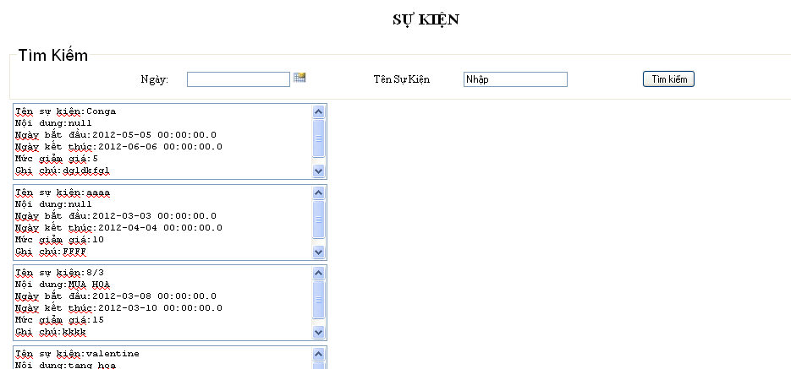

STT test case | Mô tả test case | Mô tả lỗi

Thong ke ve
Module/Screen | Điều kiện tiên quyết | Mô tả text case | Loại text case | Dữ liệu đầu vào | Kết quả mong đợi
Thống kê vé | Người dùng click vào "Thống kê" và chọn "Thống kê vé" trên menu | Mở được màn hình Thống kê phim | Black-box | Người dùng click vào "Thống kê" và chọn "Thống kê vé" trên menu | Mở được màn hình Thống kê phim
Thống kê vé | Người dùng click vào "Thống kê" và chọn "Thống kê vé" trên menu | Màn hình phải có chữ "Thống kê vé" ở giữa, in đậm, màu đen | Black-box | Mở được màn hình Thống kê vé | Màn hình có chữ "Thống kê vé" ở giữa, in đậm, màu đen
Thống kê vé | Người dùng click vào "Thống kê" và chọn "Thống kê vé" trên menu | Ở giữa màn hình, dưới chữ "Thống kê vé" phải có trường Ngày, có dấu ":". Sau dấu ":" phải có 1 ô textbox | Black-box | Mở được màn hình Thống kê vé | Ở giữa màn hình, dưới chữ "Thống kê vé" có trường Ngày, có dấu ":". Sau dấu ":" có 1 ô textbox
Thống kê vé | Người dùng click vào "Thống kê" và chọn "Thống kê vé" trên menu | Ở dưới trường Ngày phải có một nút Thống kê | Black-box | Mở được màn hình Thống kê vé | Ở dưới trường Ngày có một nút Thống kê
Thống kê vé | Người dùng click vào "Thống kê" và chọn "Thống kê vé" trên menu | Ở dưới nút Thống kê phải có dòng chữ "Số vé bán được", có dấu ":" | Black-box | Mở được màn hình Thống kê vé | Ở dưới nút Thống kê có dòng chữ "Số vé bán được", có dấu ":"
Thống kê vé | Người dùng click vào "Thống kê" và chọn "Thống kê vé" trên menu | Màn hình Thống kê vé phải có nền màu vàng nhạt | Black-box | Mở được màn hình Thống kê vé | Màn hình Thống kê vé có nền màu vàng nhạt
Thống kê vé | Người dùng click vào "Thống kê" và chọn "Thống kê vé" trên menu | Check validate dữ liệu nhập vào | Black-box | 1. Mở được màn hình Thống kê phim 2. Nhập sai kiểu định dạng dữ liệu vào trường Ngày. 3. Click vào nút "Thống kê" | Hiển thị thông báo "Nhập sai kiểu dữ liệu định dạng ở ô Ngày. Bạn cần nhập xx/xx/xxxx"
Thống kê vé | Người dùng click vào "Thống kê" và chọn "Thống kê vé" trên menu | Check validate dữ liệu nhập vào | Black-box | 1. Mở được màn hình Thống kê phim 2. Không nhập dữ liệu vào trường Ngày. 3. Click vào nút "Thống kê" | Hiển thị thông báo "Bạn cần nhập dữ liệu vào ô Ngày"
Thống kê vé | Người dùng click vào "Thống kê" và chọn "Thống kê vé" trên menu | Thống kê số vé bán được trong ngày | Black-box | 1. Mở được màn hình Thống kê phim 2. Nhập đúng kiểu định dạng dữ liệu vào trường Ngày là datetime. 3. Click vào nút "Thống kê" | Thống kê được số vé bán được trong ngày được nhập
Thống kê vé | Người dùng click vào "Thống kê" và chọn "Thống kê vé" trên menu | Thống kê số vé bán được trong ngày | Black-box | 1. Mở được màn hình Thống kê phim 2. Click chọn mục lịch tự động cho trường Ngày. 3. Click vào nút "Thống kê" | Thống kê được số vé bán được trong ngày được nhập

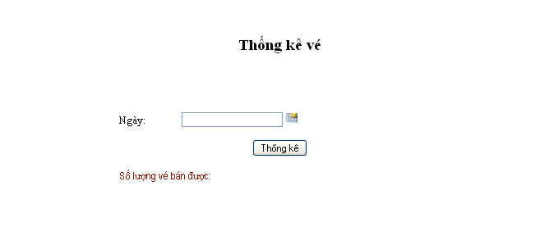

STT test case | Mô tả test case | Mô tả lỗi
8 | Check validate dữ liệu nhập vào | Không hiển thị thông báo "Nhập sai kiểu dữ liệu định dạng ở ô Ngày. Bạn cần nhập xx/xx/xxxx"
9 | Check validate dữ liệu nhập vào | Không hiển thị thông báo "Bạn cần nhập dữ liệu vào ô Ngày"

